Sheet1
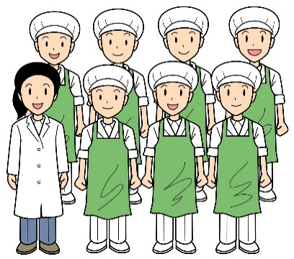
４がつこんだてひょう
 | 《牛乳は毎日つきます》 |  |  |  | 舞鶴市立倉梯小学校
ご入学、ご進級おめでとうございます

こころもからだも元気でたくましい子になるように、なんでもしっかりたべましょう。
＜地場産物＞
小学校では、舞鶴や京都府で作られた野菜や水揚げされたお魚を使用します。
今月のお魚は、サバです。
給食では、たくさんの食材が登場します。きっと初めて食べる食材もあるかもしれません。食材だけではなく、たくさんの献立も登場します。そんな出会いも楽しんでほしいと思っています。
当番になった人は、衛生に気をつけて給食当番をしましょう。白衣、マスクをつけ、食事の前後は手洗いをしっかりしましょう！

月曜日 パン
（ジャムやおかずをはさんだりします）
火曜日 ごはん
（舞鶴産こしひかりです）
水曜日 加工パン
（黒糖パンやミルクパンなど）
木曜日 味付けごはん
（具をまぜこみます）
金曜日 麦ごはん
 |  | １４（火） | １５（水） | １６(木） | １７(金)

 |  | ごはん | 味付けパン | ウインナーピラフ | カレーライス
 |  | 肉じゃが | ミートスパゲティ | のり豆ポテト | フルーツヨーグルト
 |  | 小松菜のごまあえ | パインサラダ | 卵スープ | 福神漬け
 |  | １学期の給食が始まりました。今日は肉じゃがです。たくさんのじゃがいもを使って作ります。 | １年生のみなさんの初めての給食は、ミートスパゲティです。サラダは小学校ではよく登場するパイナップルが入ったサラダです。 | のり豆ポテトは大豆とじゃがいもを青のりでまぶしたおかずです。よくかんで食べましょう。 | 「金曜日はカレーの日」のプロジェクトに小学校は参加しています。カレーライスは月に１回給食で登場します。季節に合わせて野菜を変えています。

 |  | ２１(火） | ２２(水） | ２３（木） | ２４(金)

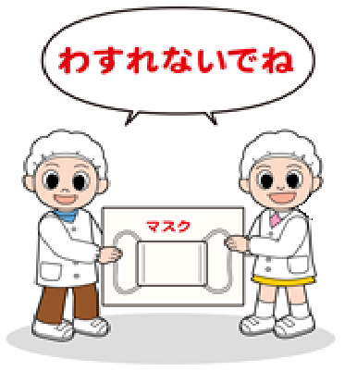
 | ２０（月）振休 | しゃきしゃき牛丼 | ツナサンド | 五目チャーハン | 麦ごはん ふりかけ
 | ２５（土）授業日 | かきたま汁 | チンゲン菜の クリームスープ | 大豆と煮干しの揚げ煮 | サバのカレー竜田揚げ
 |  | さくらゼリー | いちご | 春雨スープ | 玉ねぎのみそ汁
 |  | しゃきしゃき牛丼は、牛丼に切干大根やもやしといった歯ごたえのある野菜をいれています。栄養価もあがり、カミカミ献立にもなっています。 | パンにツナをはさんだり、ひとくちサイズにちぎったパンにツナをのせていただきます。 | 「五目」には「５種類の具」「いろいろな具材」という意味合いがあります。給食では何種類の具材が入っているでしょう。確認してみましょう。 | 給食で使用するお魚は舞鶴で水揚げされたお魚です。今日はサバです。かたくり粉にカレー粉を合わせて揚げます。
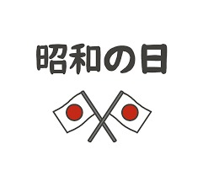

 | ２５(土） | ２７（月） | ２８（火） | ３０（木）

 | 小型パン チョコクレープ | パン リンゴジャム | ごはん | たけのこごはん | ２９日（水）昭和の日
 | 親子うどん | ポテトグラタン | 豆腐ハンバーグ | サゴシの磯辺揚げ | ５月１日（金） 遠足
 | かんぴょうサラダ | 春キャベツのスープ煮 | じゃがいものみそ汁 | すまし汁
 | 小型パンは小さいパンなので麺を付けることが多いです。今日は、親子うどんです。ふわふわの卵がうどんと絡んでおいしいです。 | グラタンは給食室での手作りです。１つ１つカップに入れてオーブンで焼きます。 | 豆腐ハンバーグは、豆腐以外にもおからも入っています。あっさりとしたハンバーグです。 | たけのこがおいしい季節です。３月～５月が旬です。澄まし汁は、鰹節でダシをとります。香りまで楽しみましょう。

きゅうしょくとうばんのふくそう
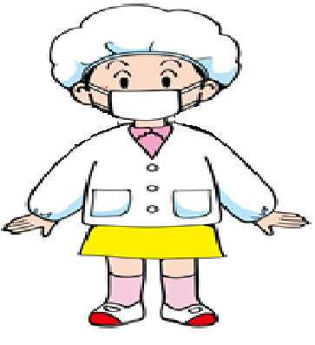
かみのけが
おちないようにしっかりぼうしにいれる
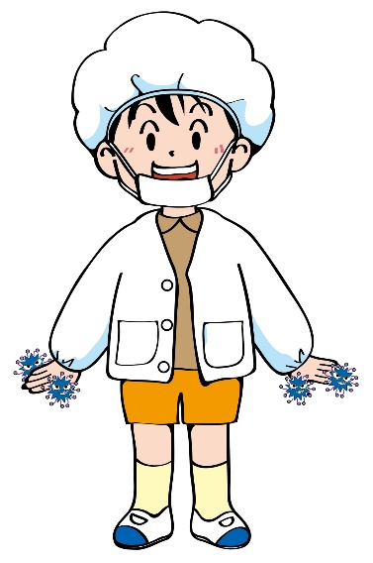

★ながいかみはぼうしのなかにいれましょう。
★マスクはかならずもってきてつけましょう。
★フードのついたふくをきていたらはくいからださずにきましょう。
はなとくちをおおう

つめはみじかくきる
きれいにてをあらう

